Introduction
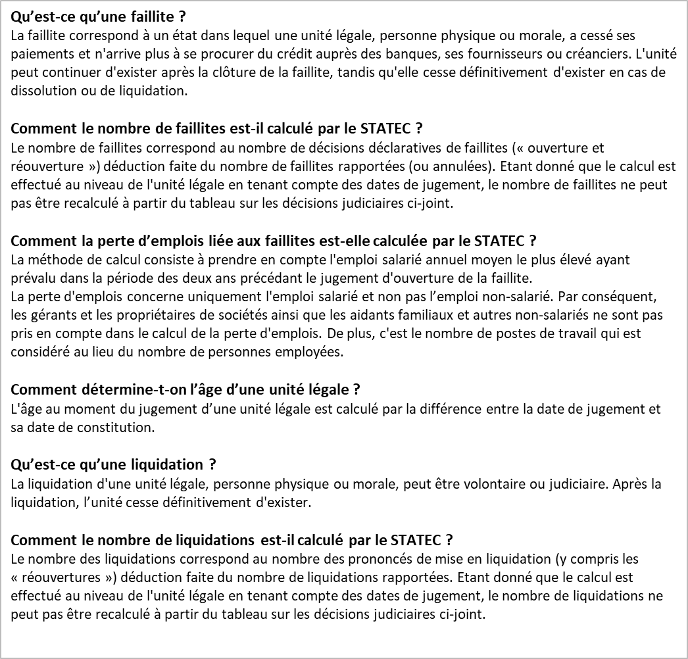
 | Pour tout renseignement complémentaire:

 | BLEY Laurent
 | laurent.bley@statec.etat.lu
 | (+352) 247 84 249
Institut national de la statistique et des études économiques

Table des matières

Décisions judiciaires

Faillites

Liquidations

Faillites
 | 1. Nombre de faillites par branche d'activité économique (NACE Rév.2) - situation au 7 juin 2022

Branches d'activité économique (NACE Rév.2) |  | Nombre de faillites entre 2018 et 2022 |  |  |  |  |  |  |  |  |  |  |  |  |  |  |  |  |  |  |  |  |  | Faillites 2021 en % du total 2019 | Population totale 2019
 |  | 2018 | 2019 | 2020 | 2021 | 2022 | 2021 |  |  |  |  |  |  |  |  |  |  |  | 2022
 |  |  |  |  |  |  | janv | févr | mars | avr | mai | juin | juil | août | sept | oct | nov | déc | janv | févr | mars | avr | mai
Industries (05-39) |  | 20 | 12 | 19 | 14 | 7 | 1 | 0 | 0 | 0 | 2 | 2 | 2 | 2 | 1 | 1 | 1 | 2 | 1 | 1 | 2 | 1 | 2 | 1.5% | 928
Construction (41-43) |  | 116 | 151 | 112 | 122 | 48 | 7 | 6 | 11 | 9 | 20 | 13 | 11 | 4 | 7 | 11 | 10 | 13 | 11 | 6 | 12 | 5 | 14 | 2.8% | 4,288
Commerce; Réparation d automobiles et de motocycles (45-47) |  | 229 | 230 | 204 | 242 | 95 | 20 | 11 | 25 | 23 | 27 | 29 | 23 | 16 | 22 | 13 | 14 | 19 | 14 | 22 | 20 | 8 | 31 | 3.3% | 7,414
Transports et entreposage (49-53) |  | 29 | 28 | 30 | 31 | 11 | 1 | 1 | 3 | 5 | 1 | 1 | 5 | 1 | 2 | 4 | 6 | 1 | 2 | 2 | 4 | 3 | 0 | 2.4% | 1,291
Hébergement et restauration (55-56) |  | 116 | 131 | 85 | 69 | 32 | 8 | 5 | 10 | 2 | 9 | 7 | 7 | 4 | 0 | 6 | 4 | 7 | 6 | 6 | 4 | 4 | 12 | 2.5% | 2,814
Information et communication (58-63) |  | 42 | 54 | 38 | 54 | 19 | 2 | 3 | 6 | 4 | 6 | 6 | 3 | 4 | 4 | 5 | 6 | 5 | 7 | 3 | 1 | 1 | 7 | 2.0% | 2,655
Activités financières et d assurance (64-66, sauf 64.2 et 64.3) |  | 10 | 17 | 17 | 17 | 9 | 2 | 4 | 0 | 0 | 1 | 1 | 2 | 1 | 0 | 2 | 2 | 2 | 1 | 2 | 5 | 0 | 1 | 1.0% | 1,649
Activités immobilières (68) |  | 49 | 61 | 40 | 48 | 18 | 3 | 1 | 2 | 6 | 4 | 5 | 13 | 0 | 4 | 1 | 4 | 5 | 8 | 2 | 3 | 1 | 4 | 1.3% | 3,806
Activités spécialisées, scientifiques et techniques (69-75) |  | 118 | 107 | 101 | 130 | 29 | 17 | 7 | 15 | 14 | 12 | 14 | 9 | 6 | 5 | 8 | 6 | 17 | 8 | 9 | 5 | 1 | 6 | 1.6% | 8,347
Activités de services administratifs et de soutien (77-82) |  | 61 | 63 | 60 | 69 | 31 | 4 | 3 | 4 | 5 | 10 | 8 | 6 | 5 | 5 | 11 | 4 | 4 | 10 | 2 | 4 | 6 | 9 | 3.0% | 2,300
Enseignement, santé et autres activités de services (85-96) |  | 38 | 35 | 41 | 43 | 22 | 3 | 5 | 4 | 3 | 3 | 3 | 5 | 5 | 0 | 4 | 3 | 5 | 2 | 6 | 4 | 3 | 7 | 0.8% | 5,491
Activités non classées ailleurs (sections A, O,T,U) |  | 1 | 0 | 2 | 2 | 0 | 0 | 0 | 0 | 0 | 0 | 0 | 0 | 1 | 1 | 0 | 0 | 0 | 0 | 0 | 0 | 0 | 0 |  | n.c.
Sociétés holding et fonds de placements (64.2 et 64.3) |  | 330 | 343 | 425 | 332 | 129 | 39 | 15 | 30 | 14 | 42 | 33 | 34 | 9 | 11 | 36 | 27 | 42 | 30 | 31 | 24 | 12 | 32 |  | n.c.
Total |  | 1,159 | 1,232 | 1,174 | 1,173 | 450 | 107 | 61 | 110 | 85 | 137 | 122 | 120 | 58 | 62 | 102 | 87 | 122 | 100 | 92 | 88 | 45 | 125 | 2.0% | 40,983
n.c.: non couvert par la démographie d'entreprises. La population totale représente les entreprises actives des secteurs marchands de l'économie. Elle ne couvre ni les sociétés holding et fonds de placement, ni les sections A,O,T,U de la NACE Rév.2.
Les statistiques sur les faillites se basent sur le relevé des décisions judiciaires, issu du Registre de commerce et datant du 7 juin 2022 pour les données les plus récentes. Le mois de juin 2022 n’est donc pas pris en compte pour l’ensemble des tableaux du Dashboard « faillites », notamment les tableaux 1 et 2.
 | 2. Nombre de faillites par mois depuis janvier 2018 - situation au 7 juin 2022

 | 3. Pertes d'emploi depuis 2018

Répartition des pertes d'emploi salarié par branche d'activité économique (en %) |  |  |  |  |  |  |  |  |  | Pertes d'emploi salarié par année et par semestre

 | 4. Taille des entreprises en faillite
Faillites 2021 par taille
Nombre de faillites par classe de taille de l'emploi salarié (2018-2021)

Branches d'activité économique (05-82, 85-96, sauf 64.2 et 64.3) |  |  | 2018 | 2019 | 2020 | 2,021 | Faillites 2021 par taille | Faillites 2021 en % du total 2019 | Population totale 2019
Taille
0 salarié |  |  | 403 | 399 | 404 | 401 | 47.8% | 2.4% | 16,810
1-9 salariés |  |  | 383 | 442 | 307 | 387 | 46.1% | 2.1% | 18,769
10+ salariés |  |  | 42 | 48 | 36 | 51 | 6.1% | 0.9% | 5,404
Total branches d'activité économique |  |  | 828 | 889 | 747 | 839 | 100% | 2.0% | 40,983
Autres branches (01-03,84,97-99) |  |  | 1 | 0 | 2 | 2
Sociétés holding et fonds de placements (64.2 et 64.3) |  |  | 330 | 343 | 425 | 332
Total |  |  | 1,159 | 1,232 | 1,174 | 1,173

 | 5. Nombre de faillites par forme juridique
Faillites 2021 par forme juridique
Branches d'activité économique (05-82, 85-96, sauf 64.2 et 64.3) |  |  | 2018 | 2019 | 2020 | 2,021 | Faillites 2021 par forme juridique | Faillites 2021 en % du total 2019 | Population totale 2019
Entreprises individuelles |  |  | 8 | 10 | 6 | 10 | 1.2% | 0.1% | 8,229
Sociétés à responsabilité limitée |  |  | 534 | 566 | 444 | 538 | 64.1% | 2.8% | 22,083
Sociétés à responsabilité limitée simplifiée |  |  | 13 | 41 | 61 | 77 | 9.2% | * | *
Sociétés anonymes |  |  | 265 | 267 | 230 | 211 | 25.1% | 2.3% | 9,119
Autres formes juridiques |  |  | 8 | 5 | 6 | 3 | 0.4% | 0.2% | 1,551
Total branches d'activité économique |  |  | 828 | 889 | 747 | 839 | 100% | 2.0% | 40,983
Autres branches (01-03,84,97-99) |  |  | 1 | 0 | 2 | 2
Sociétés holding et fonds de placements (64.2 et 64.3)
Entreprises individuelles |  |  | 0 | 0 | 0 | 0 | 0.0%
Sociétés à responsabilité limitée* |  |  | 111 | 111 | 142 | 114 | 34.3%
Sociétés à responsabilité limitée simplifiée |  |  | 0 | 0 | 0 | 0 | 0.0%
Sociétés anonymes |  |  | 212 | 227 | 276 | 209 | 63.0%
Autres formes juridiques |  |  | 7 | 5 | 7 | 9 | 2.7%
Total sociétés holding et fonds de placements |  |  | 330 | 343 | 425 | 332 | 100%
Total |  |  | 1,159 | 1,232 | 1,174 | 1,173
* valeur comprise dans la catégorie "sàrl"

 | 6. Nombre de faillites par catégorie d'âge

Branches d'activité économique |  |  | 2018 |  |  |  | 2019 |  |  |  | 2020 |  |  |  | 2021
 |  |  | 0-1 an | 2-3 ans | 4-5 ans | >5 ans | 0-1 an | 2-3 ans | 4-5 ans | >5 ans | 0-1 an | 2-3 ans | 4-5 ans | >5 ans | 0-1 an | 2-3 ans | 4-5 ans | >5 ans
Industries (05-39) |  |  | 0 | 0 | 1 | 19 | 0 | 3 | 1 | 8 | 0 | 1 | 3 | 15 | 0 | 1 | 2 | 11
Construction (41-43) |  |  | 1 | 24 | 21 | 70 | 2 | 33 | 37 | 79 | 1 | 17 | 25 | 69 | 0 | 33 | 21 | 68
Commerce; Réparation d'automobiles et de motocycles (45-47) |  |  | 1 | 31 | 36 | 161 | 2 | 37 | 30 | 161 | 2 | 27 | 35 | 140 | 2 | 37 | 41 | 162
Transports et entreposage (49-53) |  |  | 0 | 3 | 4 | 22 | 0 | 6 | 4 | 18 | 0 | 6 | 7 | 17 | 0 | 3 | 5 | 23
Hébergement et restauration (55-56) |  |  | 1 | 31 | 24 | 60 | 3 | 42 | 22 | 64 | 1 | 16 | 15 | 53 | 0 | 19 | 12 | 38
Information et communication (58-63) |  |  | 0 | 9 | 4 | 29 | 1 | 8 | 6 | 39 | 0 | 9 | 7 | 22 | 0 | 5 | 13 | 36
Activités financières et d assurance (64-66, sauf 64.2 et 64.3) |  |  | 0 | 1 | 1 | 8 | 0 | 0 | 2 | 15 | 0 | 0 | 2 | 15 | 0 | 1 | 0 | 16
Activités immobilières (68) |  |  | 0 | 0 | 2 | 47 | 0 | 5 | 3 | 53 | 0 | 1 | 5 | 34 | 1 | 1 | 7 | 39
Activités spécialisées, scientifiques et techniques (69-75) |  |  | 0 | 14 | 11 | 93 | 0 | 11 | 18 | 78 | 1 | 7 | 15 | 78 | 1 | 9 | 19 | 101
Activités de services administratifs et de soutien (77-82) |  |  | 1 | 10 | 6 | 44 | 0 | 8 | 7 | 48 | 0 | 6 | 5 | 49 | 1 | 6 | 15 | 47
Enseignement, santé et autres activités de services (85-96) |  |  | 0 | 9 | 8 | 21 | 0 | 8 | 3 | 24 | 0 | 5 | 8 | 28 | 1 | 3 | 10 | 29
Activités non classées ailleurs (sections A, O,T,U) |  |  | 0 | 0 | 1 | 0 | 0 | 0 | 0 | 0 | 0 | 0 | 0 | 2 | 0 | 0 | 0 | 2
Sociétés holding et fonds de placements (64.2 et 64.3) |  |  | 0 | 11 | 34 | 285 | 0 | 11 | 29 | 303 | 2 | 8 | 30 | 385 | 1 | 5 | 17 | 309
Total |  |  | 4 | 143 | 153 | 859 | 8 | 172 | 162 | 890 | 7 | 103 | 157 | 907 | 7 | 123 | 162 | 881

